提出リスト
防火設備定期検査報告 提出リスト（兼事務手数料振込報告書）

必要事項をご記入の上、事務手数料振込書の写しを添付して提出してください。

■提出報告書リスト |  |  |  |  | ここの番号４ケタを振込の際、ご依頼人名の前にご入力ください |  |  | （太線内をご入力ください）
No | 整理番号 |  |  |  |  | 建物名称 |  | 延べ面積 | 事務手数料
1 |  | - |  | -
 |  | - |  | -
 |  | - |  | -
 |  | - |  | -
 |  | - |  | -
 |  | - |  | -
 |  | - |  | -
 |  | - |  | -
 |  | - |  | -
 |  | - |  | -
 | 報告件数 |  |  |  |  | 件 |  | 合計

 | 予備審査の完了後、受付印の捺印を希望します。※チェックを入れた場合は以下の2点を同封してください。
 | ・受付印捺印用の書類（報告書第一面のコピー等）
 | ・受付印捺印用書類の返信用封筒（宛先明記、切手貼付したもの）

■事務手数料についての担当者
会社名
部署名 |  |  |  |  |  |  | 担当者名
住 所 |  |  | 〒
電話番号 |  |  |  |  |  |  | FAX番号

 | 振込書写し貼付（別紙も可）

【振込先】
みずほ銀行 渋谷支店 普通1737058 ザイ）トウキョウトボウサイケンチクマチヅクリセンター

 | 提出前のチェックはお済みですか。 ※次項の《提出前チェックリスト》をご利用ください。チェックリストは添付不要です。

ーーーーーー本紙チェックリストは添付不要です。ご提出前の内容確認にご活用ください。－－－－－

《 防火設備定期検査報告 提出前チェックリスト 》
報告書を送付される前に、防火設備定期検査報告 提出の手引き、作成要領を よくお読みの上ご提出願います。

 | 報告書(正、副)・概要書・提出リストは揃ってますか。

 | 提出リストに手数料振込書の貼付はされていますか。

 | 今回の検査実施日より３か月超過していませんか。

 | 所有者・管理者の漢字・フリガナ等は確認されましたか。

 | 所有者・管理者の郵便番号は確認されましたか。

 | 副本返送先の記入はされていますか。

ーーーーーー本紙チェックリストは添付不要です。ご提出前の内容確認にご活用ください。－－－－－

記入例
防火設備定期検査報告 提出リスト（兼事務手数料振込報告書）について

記入例
 | 必要事項をご記入の上、事務手数料振込書の写しを添付して提出してください。

1
 | ■提出報告書リスト |  |  |  |  | ここの番号４ケタを振込の際、ご依頼人名の前にご入力ください |  |  |  | （太線内をご入力ください）
 | No | 整理番号 |  |  |  |  | 建物名称 |  |  | 延べ面積 | 事務手数料
 | 1 | 101 | - | 34 | - | 0123 | ○○ビル 本館 |  |  | 11,500㎡ | 9,350
 | 2 | 001 | - | 34 | - | 0456 | ○○ビル 別館 |  |  | 2,500㎡ | 3,300
 | 3 | 010 | - | 34 | - | 0789 | ××ビルディング |  |  | 4,000㎡ | 5,500
 |  |  | - |  | -
 |  |  | - |  | -
 |  |  | - |  | -
 |  |  | - |  | -
 |  |  | - |  | -
 |  |  | - |  | -
 |  |  | - |  | -
 |  | 報告件数 |  |  |  | 3 | 件 |  |  | 合計 | 18,150

２
 |  | 予備審査の完了後、受付印の捺印を希望します。※チェックを入れた場合は以下の2点を同封してください。
 |  | ・受付印捺印用の書類（報告書第一面のコピー等）
 |  | ・受付印捺印用書類の返信用封筒（宛先明記、切手貼付したもの）

振込に関する問い合わせの連絡先の記入をお願いします。
 | ■事務手数料についての担当者
 | 会社名 |  |  |  | 株式会社まちセン防災
 | 部署名 |  |  |  | ○○部 ××課 |  |  | 担当者名 | △△△
 | 住 所 |  |  | 〒 | 000-0000 |  | 東京都○○区○○町×-×-×
 | 電話番号 |  |  |  | 00-0000-0000 |  |  | FAX番号 | 00-0000-0000

1
＜注意事項＞
◆お振込が確認できない場合は、報告書の受け付けが出来かねますので、振込書写しの添付を忘れのなきようお願い申し上げます。
◆銀行等の発行する「振込金受取書又は振込金受付書」を領収書に代えさせて頂きます。
◆提出リストの合計金額と振込金額が同じになるように、お振込ください。
 |  | 振込書写し貼付（別紙も可）

【振込先】
みずほ銀行 渋谷支店 普通1737058 ザイ）トウキョウトボウサイケンチクマチヅクリセンター

 |  | 提出前のチェックはお済みですか。 ※次項の《提出前チェックリスト》をご利用ください。チェックリストは添付不要です。
報告書で間違いやすい箇所は、郵送前にチェックしてください。
２枚目のチェックリストのご提出は不要です。

1
 | 整理番号は９桁のすべての番号を記入してください。整理番号が不明では受付ができません。 リストに記入した件数と今回提出する件数は整合させてください。
面積の入力の間違いに ご注意ください。

 | ■提出報告書リスト |  |  |  |  | ここの番号４ケタを振込の際、ご依頼人名の前にご入力ください |  |  |  | （太線内をご入力ください）
 | No | 整理番号 |  |  |  |  | 建物名称 |  |  | 延べ面積 | 事務手数料
 | 1 | 101 | - | 34 | - | 0123 | ○○ビル 本館 |  |  | 11,500㎡ | 9,350
 | 2 | 001 | - | 34 | - | 0456 | ○○ビル 別館 |  |  | 2,500㎡ | 3,300
整理番号不明では受付できませんので、 9桁すべて記入してください。
 | 3 | 010 | - | 34 | - | 0789 | ××ビルディング |  |  | 4,000㎡ | 5,500

 |  | 報告件数 |  |  |  | 3 | 件 |  |  | 合計 | 18,150

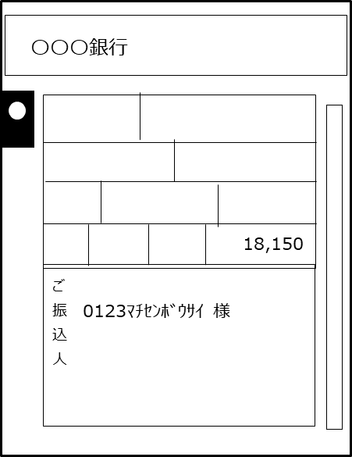

リストの合計金額をまとめてお振込ください。 件数が多くリストが複数枚になる場合も全ての合計金額を まとめて振り込んでいただいて結構です。
余剰金が発生しないように振込金額の確認をお願いします。

ご依頼人名の前にリストのNo.1の整理番号、下4桁を入力してください。
 |  |  |  |  |  |  |  | ■事務手数料についての担当者
 |  |  |  |  |  |  |  | 会社名 | 株式会社まちセン防災
 |  |  |  |  |  |  |  | 部署名 | ○○部 ××課 |  | 担当者

 | 【 振込先 】
 | みずほ銀行 渋谷支店 普通1737058 ザイ）トウキョウトボウサイケンチクマチヅクリセンター

２
 | 報告書（副）の返却は、通常時で3ヶ月程度かかります。その前に受付した証明が必要な場合はチェック を入れた上で、切手付き封筒、報告書一面コピーを同封してください。

報告書（副）の返却は、通常時で3ヶ月程度かかります。その前に受付した証明が必要な 場合はチェックを入れてください。
 |  | 受付処理の完了後、受付印の捺印を希望します。※チェックを入れた場合は以下の2点を同封してください。
 |  | ① 受付印捺印用の書類（報告書第一面のコピー等）
 |  | ② 受付印捺印用書類の返信用封筒（宛先明記、切手貼付したもの）
第一面コピー
①
②
切手の金額に注意してください。受付捺印用書類の返信用封筒となります。副本は別途、まちづくりセンターの封筒で返却いたします。

